Meubilair assortiment
Locatie | Hotel Management School Maastricht
 | Bethlehemweg 2, 6222 BM Maastricht
Aantal studenten | 1550
Aantal medewerkers | 165
Toekomstige projecten | In afwachting van een concrete startdatum voor de nieuwbouw van het onderwijsgebouw staan geen grote herinirichtingsprojecten op de planning

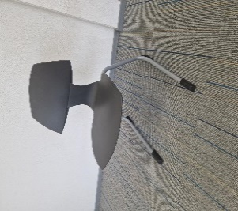
Meubelgroep | Algemene beschrijving | Referentiebeeld
Lesstoel | Leerlingstoel Rodgi Alu
 | sledeframe antraciet kuip

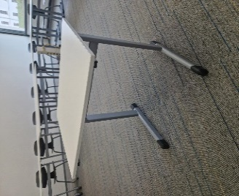
Lestafel | Leerlingtafel 1 persoons 70x55
 | RAL 9006 wit
 | Voorzien van wit melamine blad en
 | witte kantenband.
 | Bladdikte 19 mm
 | T-poot model frame
 | Bladhoogte 76 cm

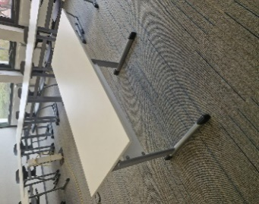
Docentwerkplek | Tafel 130x55cm ral 9006 wit
 | Voorzien van wit melamine blad en
 | witte kantenband.
 | Bladdikte 19 mm
 | T-poot model frame
 | Bladhoogte 76 cm
 | Voorzien van schaamschot

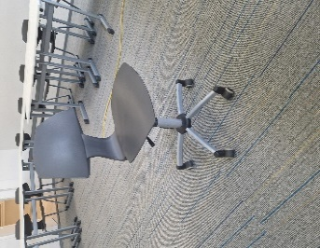
Docentstoel | Rodgi antraciet
 | Voorzien van gasveer 42-54cm. Kleur Ral 9006
 | Voorzien van 5 zwenkwielen. Systeem Clix.

Vergadertafel | Four & More tafel Hl in verschillende afmetingen FM100T24018M176 wit/alu blad 18m17 wit melamine. frame alu code 06.

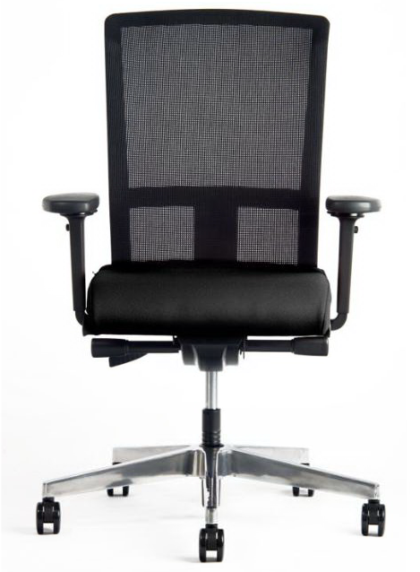
Bureaustoel | Interstuhl Model Se7en
 | Rugleuning in netbespanning
 | zitting in stoffering Lucia

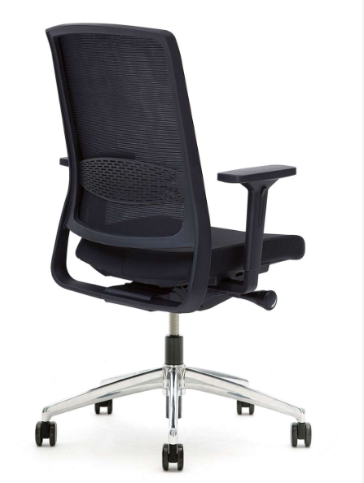
Bureaustoel | Gispen Zinn
 | NPR1813 bureaustoel op
 | kolomonderstel.
 | met 4D armleggers
 | en kunststof beugel zwart
 | Zithoogteverstelling 39,1-55,6 cm
 | Bewegingsmechanisme: synchro mechaniek
 | met quick adjustment in kunststof behuizing
 | met zitdiepteverstelling 37,0-49,2 cm
 | Zitting gestoffeerd, netweave rug
 | met instelbare lendesteun
 | stofkleur netbespanning 7319 Runner zwart 60999
 | stofkleur zitting 8219 Xtreme Havana YS009
 | op kunststof kruisvoet
 | met harde wielen

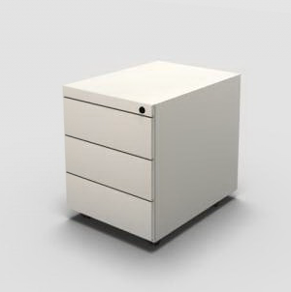
Ladeblok | Voortman verrijdbare ladenblokken 2 of 3 laden.
 | Leverbaar in wit of alu.
 | Formaat 53x44x59cm

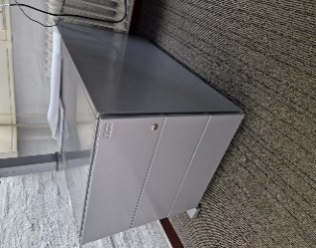
Ladeblok | Gispen Ladeblok 9H Verrijdbaar
 | Formaat : HxBxD = 49x42x80
 | Indeling : 3 laden 3 H

 | Met materiaallade achter front
 | Bovenzijde : voorzien van een Gelakte kap
 | Lakkleur : grijs met. 90

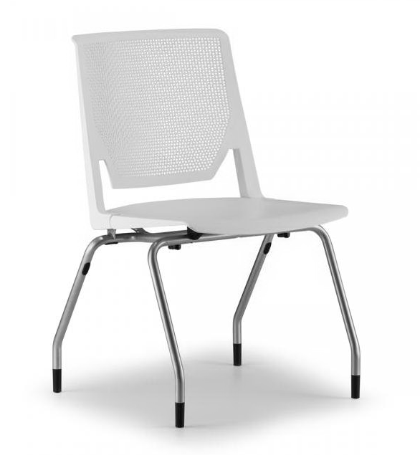
Vergaderstoel | Haworth 6230 met dynamische rug
 | Alu poten - geen armleggers
 | Kleur zitting en rug lichtgrijze kleur, code TR-07

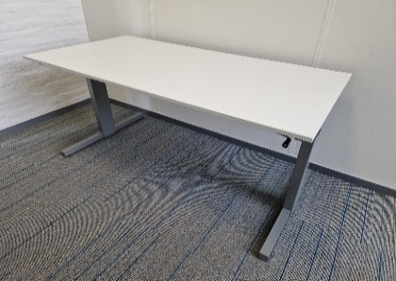
Bureau | Hi Tee Hi buro formaat 160x80cm slingerverstelbaar
 | Alu frame, wit melamine blad
 | Inclusief kabelgoot 160cm

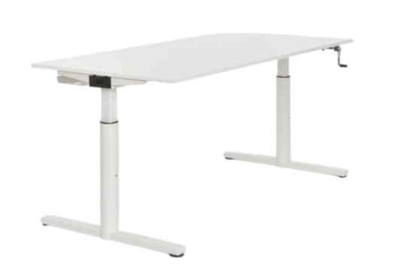
Bureau | Gispen TM universele tafel T30G3
 | afmeting: 160 x 80 cm
 | blad: Spaanplaat,18mm-uni , kleur: wit 111
 | geen kabelsparing
 | pootsoort: rond, manueel hoogte verstelbaar 62-85cm, slinger aan voorzijde
 | kleur bovenbuis en frame: grijs met. 90
 | kleur onderbuis: grijs met. 90
 | Inclusief kablegoot 160 cm
Bureau | TMNL 1-persoons solo werkplek
 | met blad van 160 x 80 cm.
 | Elektrisch zit/sta hoogte-verstelbaar
 | 65-130 cm, met I-poten.
 | aansturing per poot
 | Bladmateriaal 17 18mm spaanplaat MFC
 | Bladkleur 10 wit
 | 70 % PEFC
 | Hoog-laag schakelaar met display en memory, onder blad (rechts)
 | medium bladgoot
 | Lakkleur poten/goten 10 wit SG
 | Lakkleur frame 27 zwart SG
 | leveringsgebied (aansl.kabel) EU Europe (ex UK, BE, FR, IT)
 | Inclusief kabelgoot 160 cm
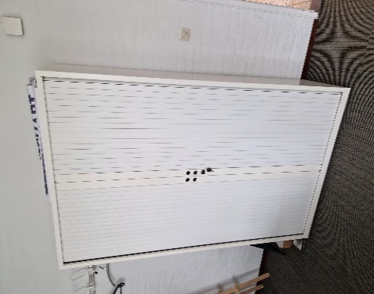
Hoge kast | Gispen Meta jaloeziekast 120 cm
 | hoogte : 195 cm
 | lakkleur : wit 12
 | gelakte kap
 | deuren : metallic grijs , 1-puntssluiting gesloten
 | inclusief indelingscomponenten
 | Geen uittrekframes nvt
 | 4 legborden
 | kleur : wit 12

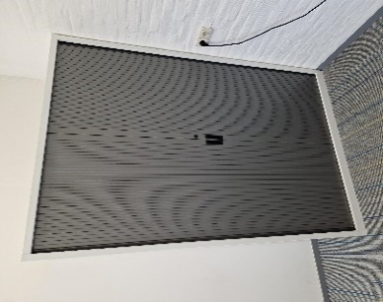
Hoge kast | Voortman, Roldeurkast 198x120cm incl 4 legborden wit

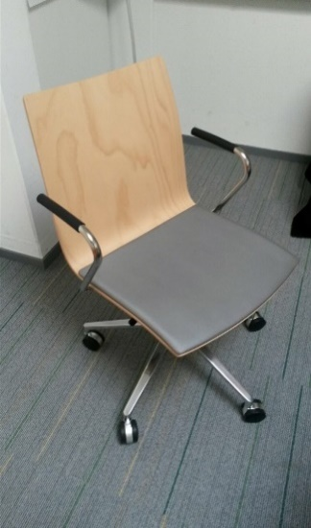
Stoel projectlokalen | Casala Onyx IV 2541/10
 | Zitting en rug gelamineerd beukenhout, blank gelakt
 | Zitting met opdekstoffering in Silverguard, kleur Sterling SG94011
 | Armleggers kunststof zwart, metaaldeel verchroomd
 | Aluminium gepolijst onderstel met harde wielen, voor zachte ondergrond

Sfeerimpressie onderwijsgebouw
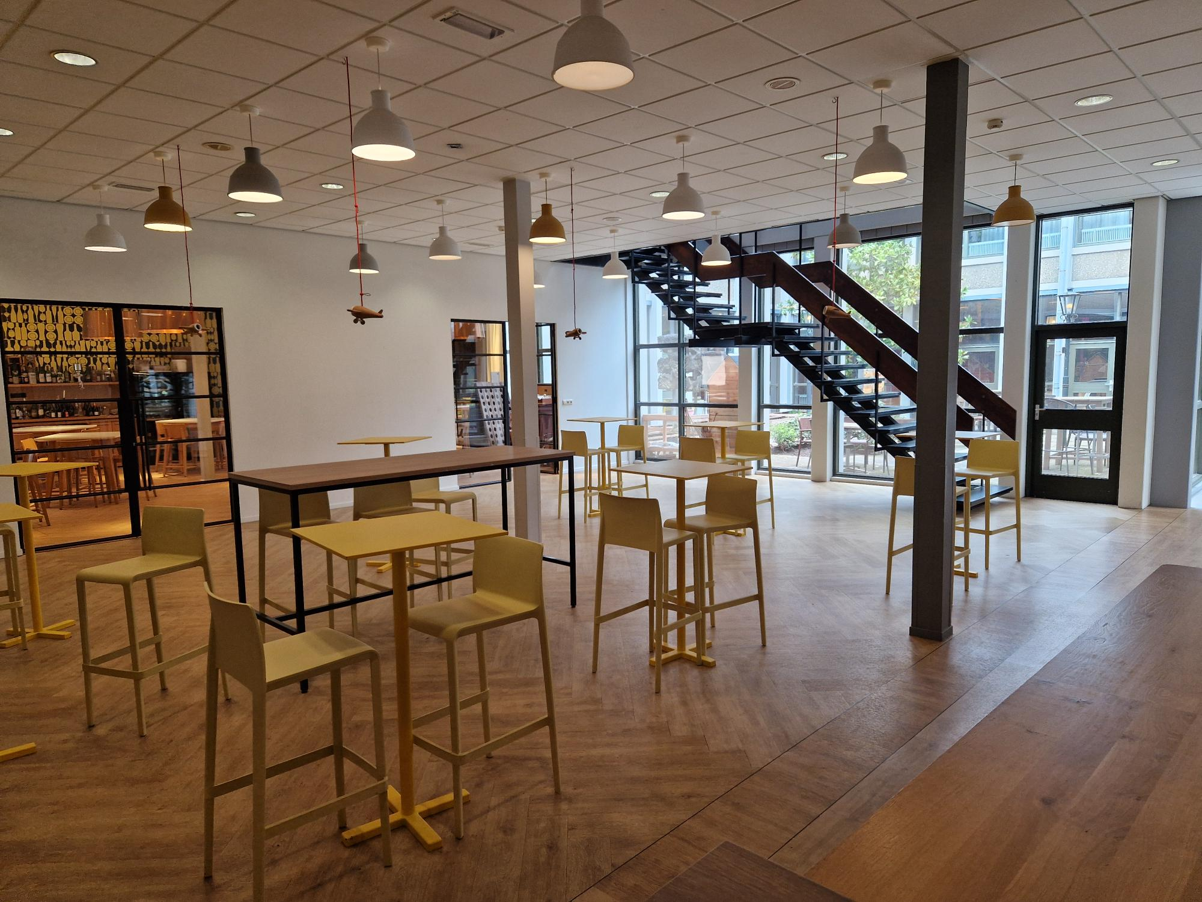
Restaurant Refresh
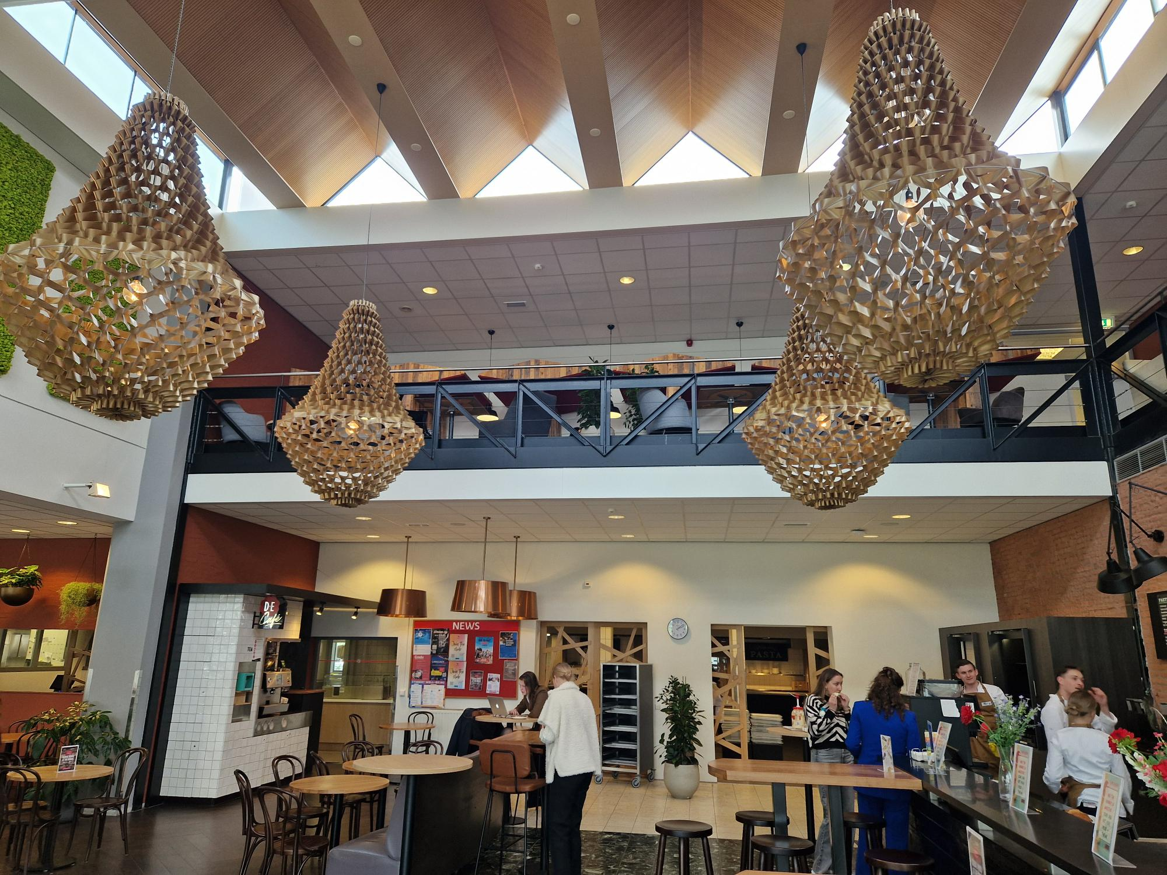

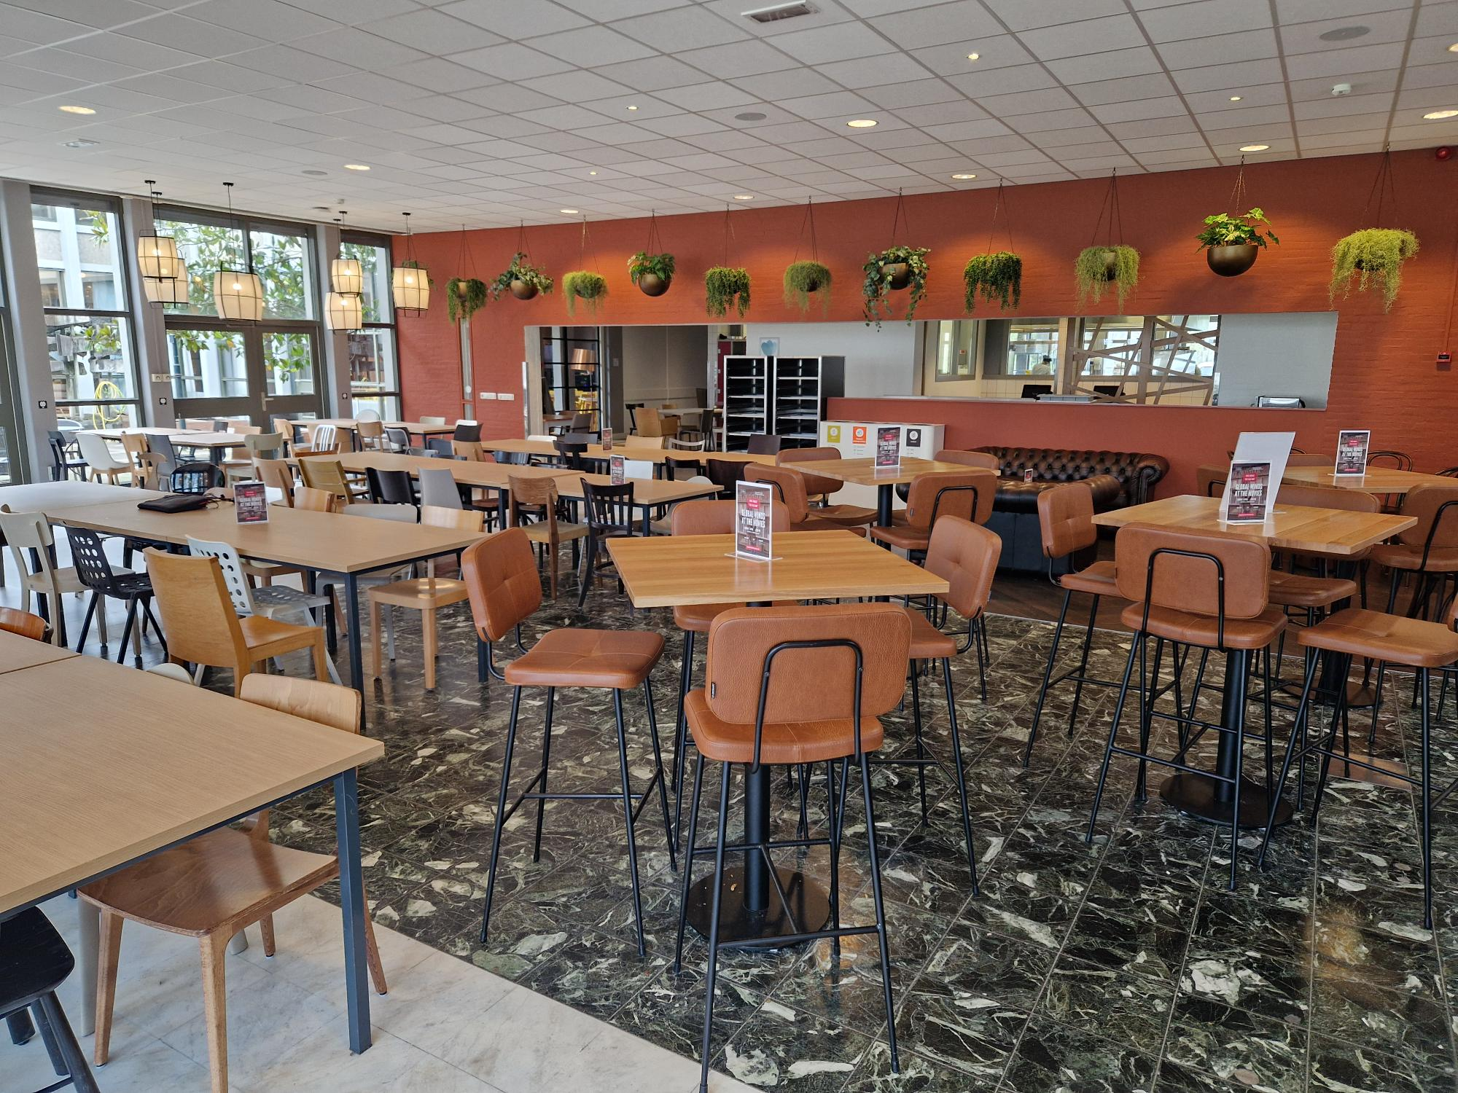

Study zone
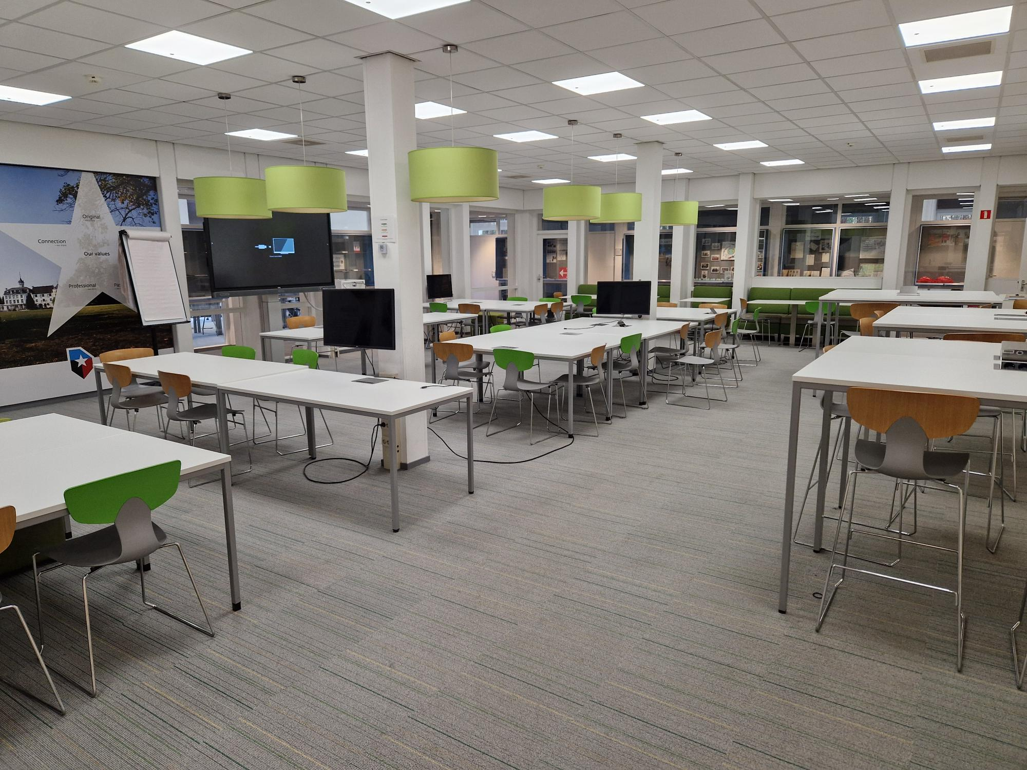

Bibliotheek

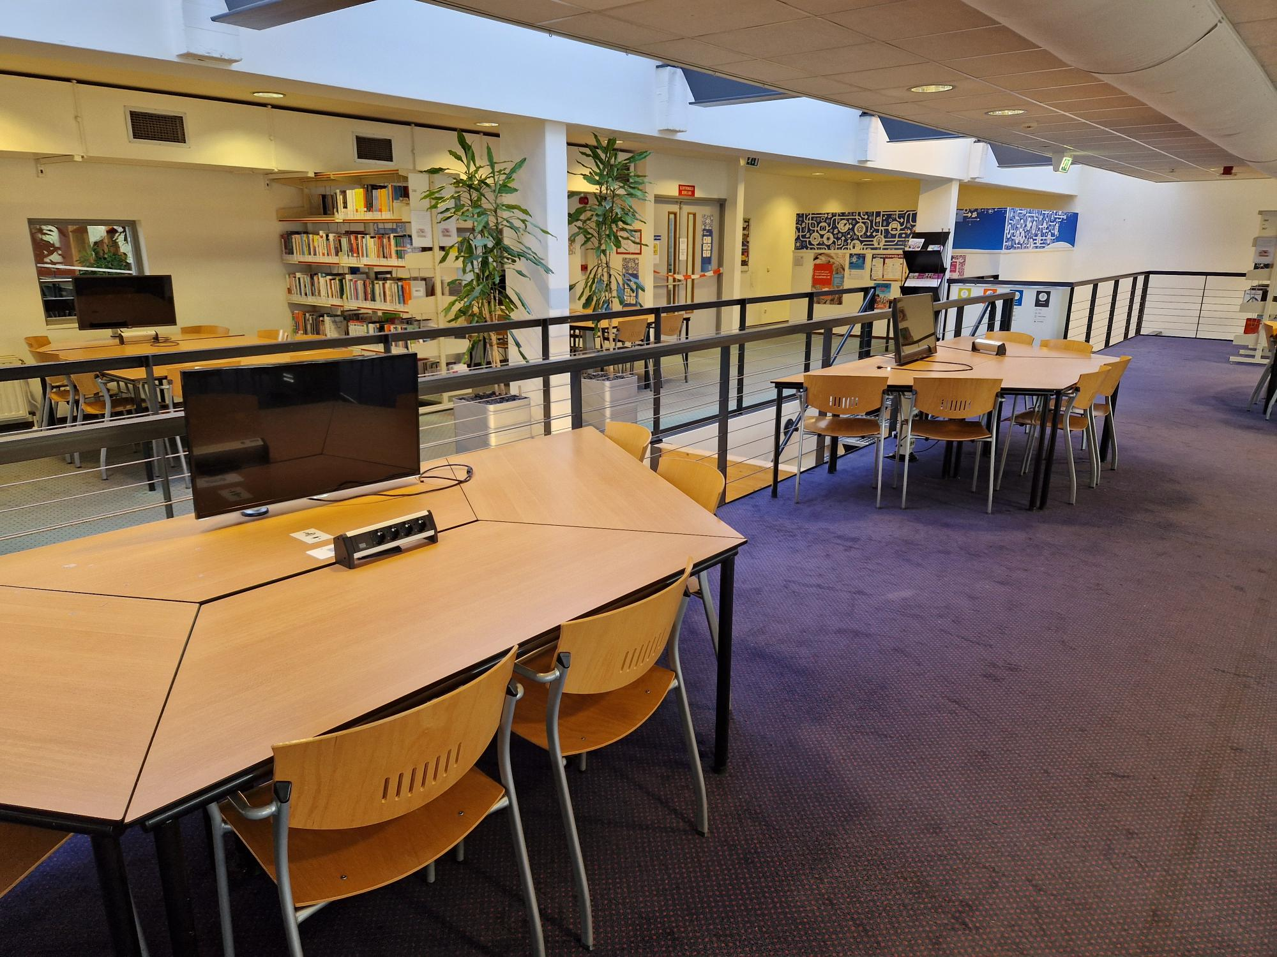

Beverage Lab

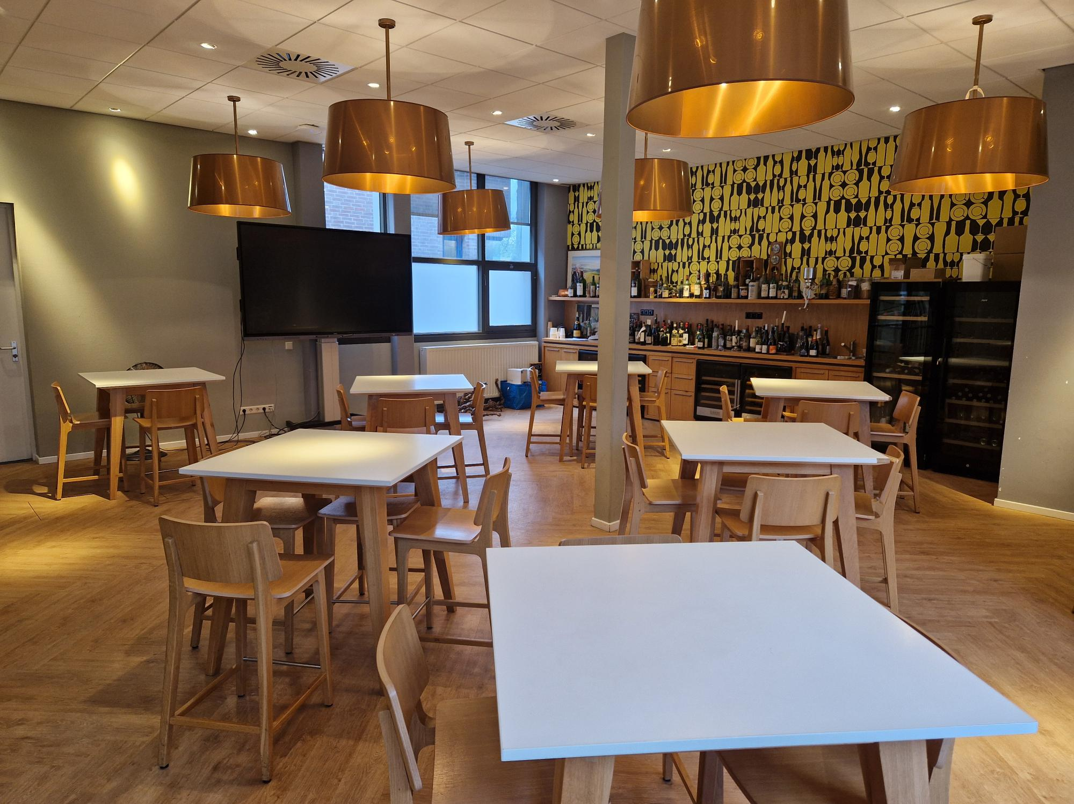

Lobby

